מפת רשויות ניקוז
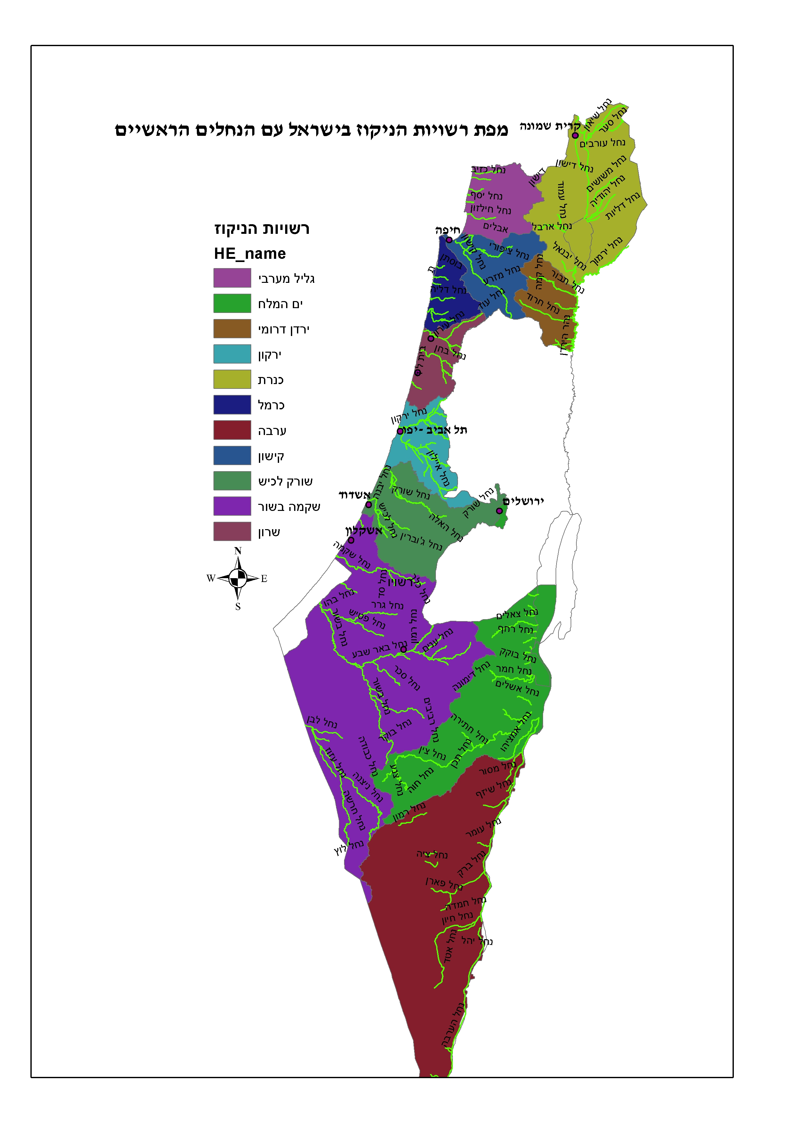
נספח ג' | מפות רשויות הניקוז בישראל

כנרת - מפה
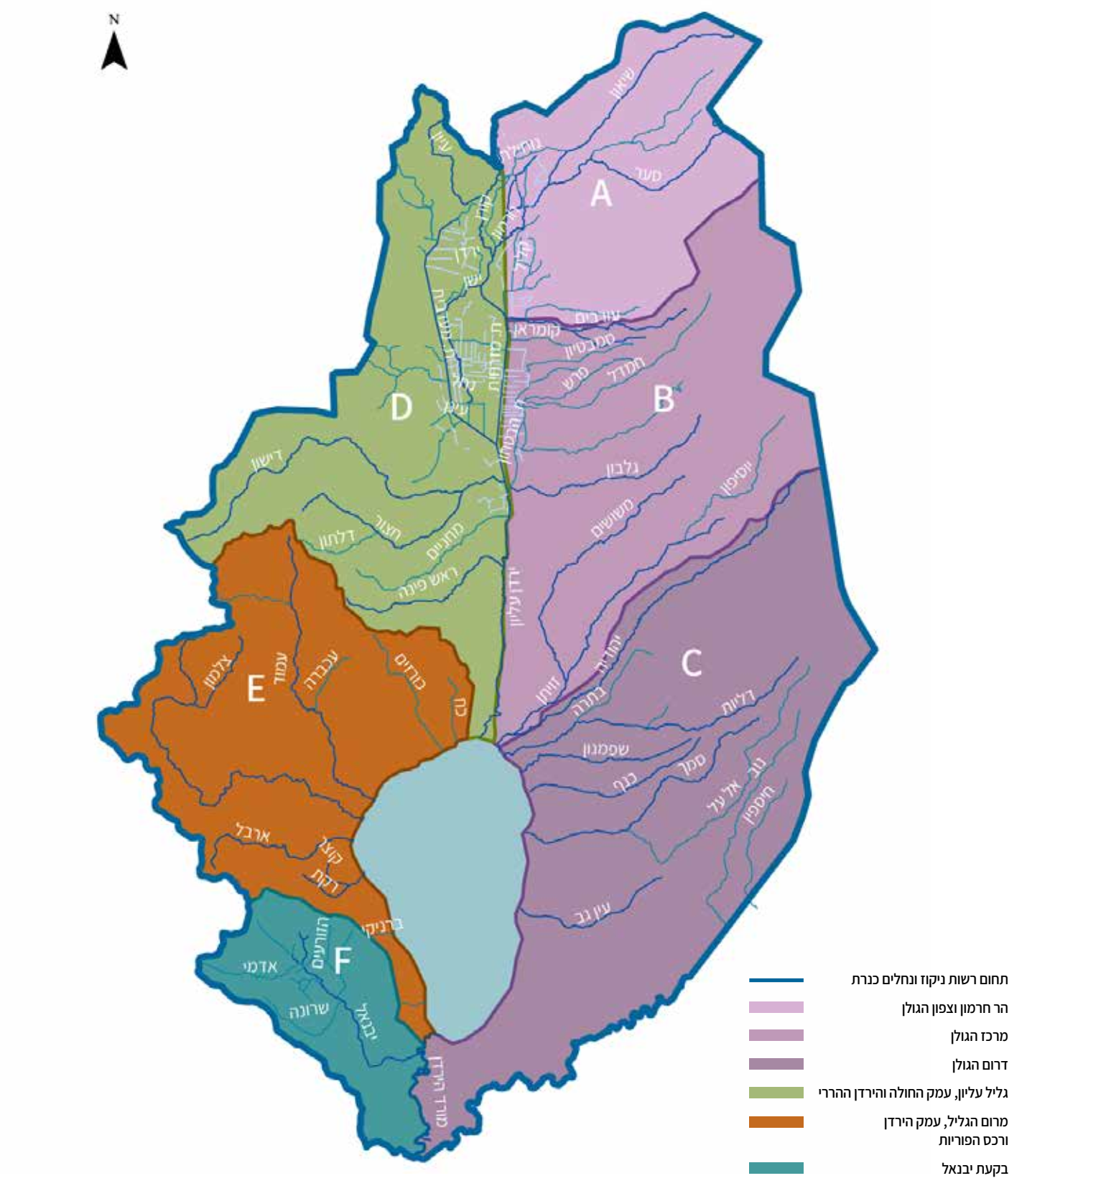
מפה: רשות ניקוז כנרת

ירדן דרומי מפה
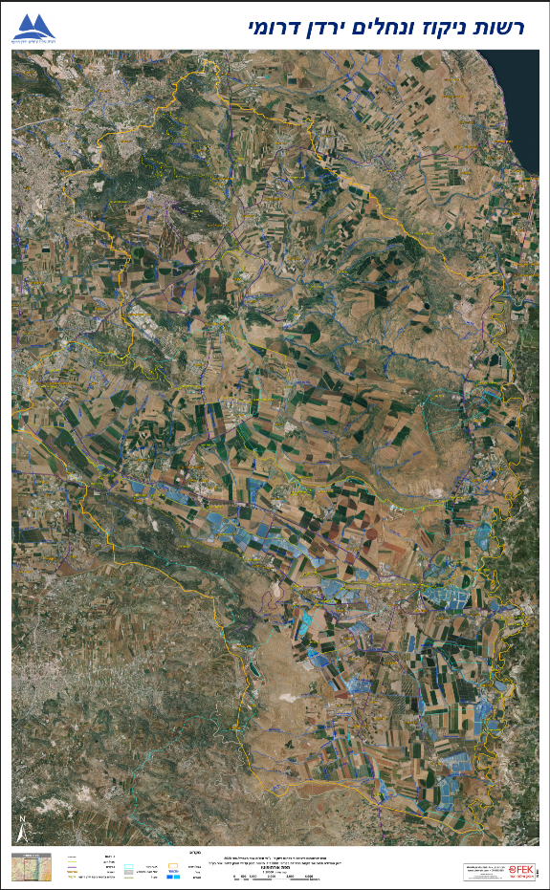
מפה: רשות ניקוז ירדן דרומי

